Лист 1
Прайс-лист
МИР ПРЯЖИ

В валюте: руб. (курс 1).
Цены указаны на 07.08.2020

№ | Номенклатура/ Характеристика номенклатуры | Описание | Изображение | Артикул | Цена | Ед. | Остаток | Ссылка на сайт
 | Подушечка чернильная Tsukineko "Versa Craft Small" 25х25мм, цвет: Бледно-лиловый | Подушечка чернильная Tsukineko "Versa Craft Small" 25х25мм, цвет: Бледно-лиловый | 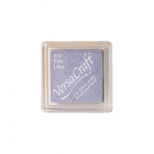 | VKS-137 | 187.00 |  |  | Изображение
 | Подушечка чернильная Tsukineko "Versa Craft Small" 25х25мм, цвет: Бледно-лиловый |  |  |  | 187.00 | шт | 2 | Изображение
 | Подушечка чернильная Tsukineko "Versa Craft Small" 25х25мм, цвет: Весенний зеленый | Подушечка чернильная Tsukineko "Versa Craft Small" 25х25мм, цвет: Весенний зеленый | 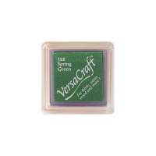 | VKS-122 | 187.00 |  |  | Изображение
 | Подушечка чернильная Tsukineko "Versa Craft Small" 25х25мм, цвет: Весенний зеленый |  |  |  | 187.00 | шт | 2 | Изображение
 | Подушечка чернильная Tsukineko "Versa Craft Small" 25х25мм, цвет: Глициния | Подушечка чернильная Tsukineko "Versa Craft Small" 25х25мм, цвет: Глициния | 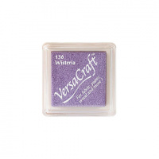 | VKS-136 | 187.00 |  |  | Изображение
 | Подушечка чернильная Tsukineko "Versa Craft Small" 25х25мм, цвет: Глициния |  |  |  | 187.00 | шт | 3 | Изображение
 | Подушечка чернильная Tsukineko "Versa Craft Small" 25х25мм, цвет: Голубая лазурь | Подушечка чернильная Tsukineko "Versa Craft Small" 25х25мм, цвет: Голубая лазурь | 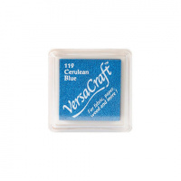 | VKS-119 | 187.00 |  |  | Изображение
 | Подушечка чернильная Tsukineko "Versa Craft Small" 25х25мм, цвет: Голубая лазурь |  |  |  | 187.00 | шт | 2 | Изображение
 | Подушечка чернильная Tsukineko "Versa Craft Small" 25х25мм, цвет: Гранат | Подушечка чернильная Tsukineko "Versa Craft Small" 25х25мм, цвет: Гранат | 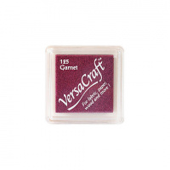 | VKS-125 | 187.00 |  |  | Изображение
 | Подушечка чернильная Tsukineko "Versa Craft Small" 25х25мм, цвет: Гранат |  |  |  | 187.00 | шт | 5 | Изображение
 | Подушечка чернильная Tsukineko "Versa Craft Small" 25х25мм, цвет: Желтый лимон | Подушечка чернильная Tsukineko "Versa Craft Small" 25х25мм, цвет: Желтый лимон | 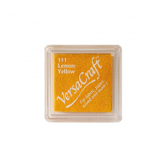 | VKS-111 | 187.00 |  |  | Изображение
 | Подушечка чернильная Tsukineko "Versa Craft Small" 25х25мм, цвет: Желтый лимон |  |  |  | 187.00 | шт | 2 | Изображение
 | Подушечка чернильная Tsukineko "Versa Craft Small" 25х25мм, цвет: Изумруд | Подушечка чернильная Tsukineko "Versa Craft Small" 25х25мм, цвет: Изумруд | 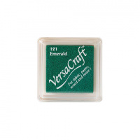 | VKS-121 | 187.00 |  |  | Изображение
 | Подушечка чернильная Tsukineko "Versa Craft Small" 25х25мм, цвет: Изумруд |  |  |  | 187.00 | шт | 5 | Изображение
 | Подушечка чернильная Tsukineko "Versa Craft Small" 25х25мм, цвет: Кирпичный | Подушечка чернильная Tsukineko "Versa Craft Small" 25х25мм, цвет: Кирпичный | 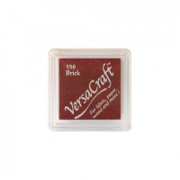 | VKS-156 | 187.00 |  |  | Изображение
 | Подушечка чернильная Tsukineko "Versa Craft Small" 25х25мм, цвет: Кирпичный |  |  |  | 187.00 | шт | 2 | Изображение
 | Подушечка чернильная Tsukineko "Versa Craft Small" 25х25мм, цвет: Красный перец | Подушечка чернильная Tsukineko "Versa Craft Small" 25х25мм, цвет: Красный перец | 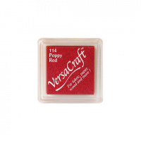 | VKS-114 | 187.00 |  |  | Изображение
 | Подушечка чернильная Tsukineko "Versa Craft Small" 25х25мм, цвет: Красный перец |  |  |  | 187.00 | шт | 3 | Изображение
 | Подушечка чернильная Tsukineko "Versa Craft Small" 25х25мм, цвет: Кукурузный | Подушечка чернильная Tsukineko "Versa Craft Small" 25х25мм, цвет: Кукурузный | 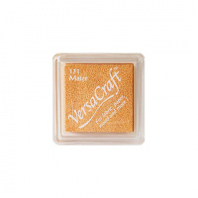 | VKS-131 | 187.00 |  |  | Изображение
 | Подушечка чернильная Tsukineko "Versa Craft Small" 25х25мм, цвет: Кукурузный |  |  |  | 187.00 | шт | 2 | Изображение
 | Подушечка чернильная Tsukineko "Versa Craft Small" 25х25мм, цвет: Мандарин | Подушечка чернильная Tsukineko "Versa Craft Small" 25х25мм, цвет: Мандарин | 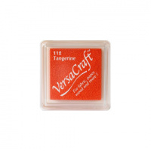 | VKS-112 | 187.00 |  |  | Изображение
 | Подушечка чернильная Tsukineko "Versa Craft Small" 25х25мм, цвет: Мандарин |  |  |  | 187.00 | шт | 1 | Изображение
 | Подушечка чернильная Tsukineko "Versa Craft Small" 25х25мм, цвет: Осенний лист | Подушечка чернильная Tsukineko "Versa Craft Small" 25х25мм, цвет: Осенний лист | 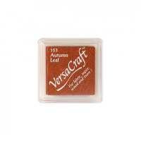 | VKS-153 | 187.00 |  |  | Изображение
 | Подушечка чернильная Tsukineko "Versa Craft Small" 25х25мм, цвет: Осенний лист |  |  |  | 187.00 | шт | 1 | Изображение
 | Подушечка чернильная Tsukineko "Versa Craft Small" 25х25мм, цвет: Полуночный | Подушечка чернильная Tsukineko "Versa Craft Small" 25х25мм, цвет: Полуночный | 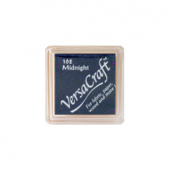 | VKS-162 | 187.00 |  |  | Изображение
 | Подушечка чернильная Tsukineko "Versa Craft Small" 25х25мм, цвет: Полуночный |  |  |  | 187.00 | шт | 4 | Изображение
 | Подушечка чернильная Tsukineko "Versa Craft Small" 25х25мм, цвет: Пурпурный пион | Подушечка чернильная Tsukineko "Versa Craft Small" 25х25мм, цвет: Пурпурный пион | 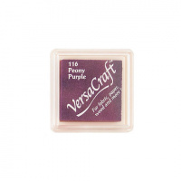 | VKS-116 | 187.00 |  |  | Изображение
 | Подушечка чернильная Tsukineko "Versa Craft Small" 25х25мм, цвет: Пурпурный пион |  |  |  | 187.00 | шт | 4 | Изображение
 | Подушечка чернильная Tsukineko "Versa Craft Small" 25х25мм, цвет: Сосна | Подушечка чернильная Tsukineko "Versa Craft Small" 25х25мм, цвет: Сосна | 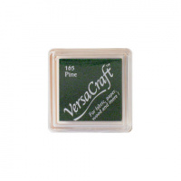 | VKS-165 | 187.00 |  |  | Изображение
 | Подушечка чернильная Tsukineko "Versa Craft Small" 25х25мм, цвет: Сосна |  |  |  | 187.00 | шт | 2 | Изображение
 | Подушечка чернильная Tsukineko "Versa Craft Small" 25х25мм, цвет: Ультрамарин | Подушечка чернильная Tsukineko "Versa Craft Small" 25х25мм, цвет: Ультрамарин | 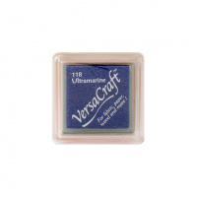 | VKS-118 | 187.00 |  |  | Изображение
 | Подушечка чернильная Tsukineko "Versa Craft Small" 25х25мм, цвет: Ультрамарин |  |  |  | 187.00 | шт | 5 | Изображение
 | Подушечка чернильная Tsukineko "Versa Craft Small" 25х25мм, цвет: Шоколад | Подушечка чернильная Tsukineko "Versa Craft Small" 25х25мм, цвет: Шоколад | 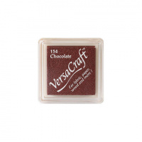 | VKS-154 | 187.00 |  |  | Изображение
 | Подушечка чернильная Tsukineko "Versa Craft Small" 25х25мм, цвет: Шоколад |  |  |  | 187.00 | шт | 4 | Изображение

